Overig assortiment
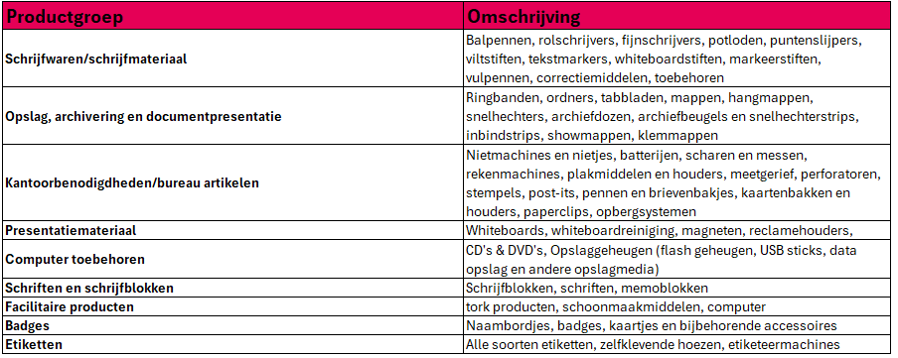
Overig assortiment
Productgroepen | Fictieve waarde* | Opslagpercentage | Prijs
Schrijfwaren/schrijfmateriaal | € 6,500.00 | 0.00%
Opslag, archivering en documentpresentatie | € 5,000.00 | 0.00%
Kantoorbenodigdheden/bureau artikelen | € 5,000.00 | 0.00%
Presentatiemateriaal | € 1,500.00 | 0.00%
Computer toebehoren | € 500.00 | 0.00%
Schriften en schrijfblokken | € 3,750.00 | 0.00%
Facilitaire producten | € 500.00 | 0.00%
Badges | € 150.00 | 0.00%
Etiketten | € 2,100.00 | 0.00%
 |  | Totaalprijs overig assortiment | € -

* Totale fictieve inkoopprijs per productgroep van het overige assortiment

Prijsformule
€ 125,000.00 | 0.0 | € 100,000.00 | 19.53
€ 93,000.00 | 25.0

 | Omschrijving | Waarde | Score
Lijnfunctie | Slechtste waarde / laagste score | € 125,000.00 | 0.0
 | Beste waarde / hoogste score | € 93,000.00 | 25.0

 | Score voor waarde van inschrijver | € 100,000.00 | 19.53

 |  |  |  | Score:
 |  |  |  | -
 |  |  |  | -
 |  |  |  | 20

